Sheet2
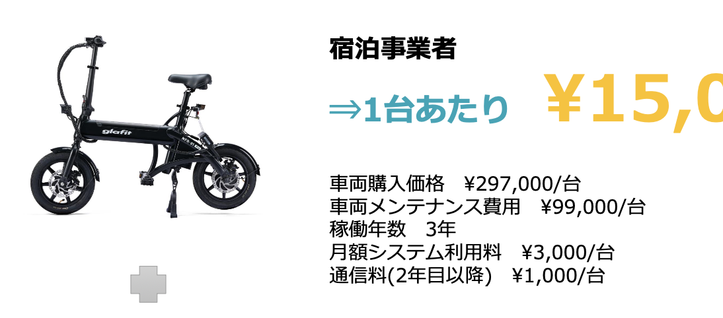

 | ↓６台運用して稼働率５％の収支イメージ
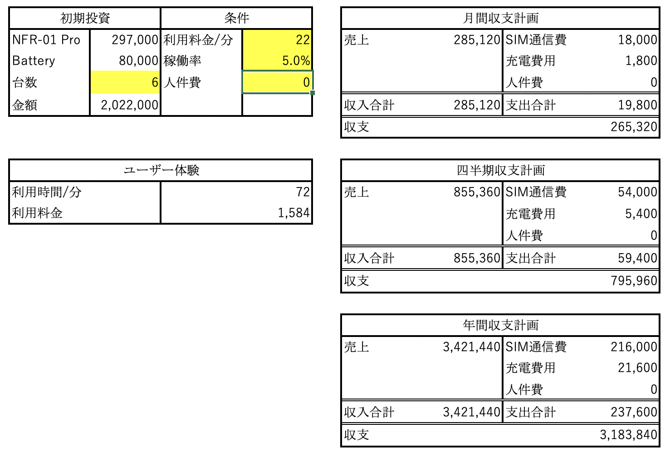

▪️車両＝これ最上位モデル。20万くらいのモデルもあるが以下システム使用不可
▪️メンテナンス＝おそらく、自前でできるので消耗品交換だけで済むはず
▪️月額システム使用料＝これの中身は要確認だが前回までの情報では以下の通り
・スマートロック（NFC/IC/アプリ解錠など）
・（要確認）管理者ダッシュボード（稼働/売上/故障/位置）
・ユーザーアプリ（多言語・決済・利用規約同意・緊急連絡）
・サポート窓口（事故/トラブル一次受け）
▪️通信料＝ソフトバンク4G

